Instrucciones
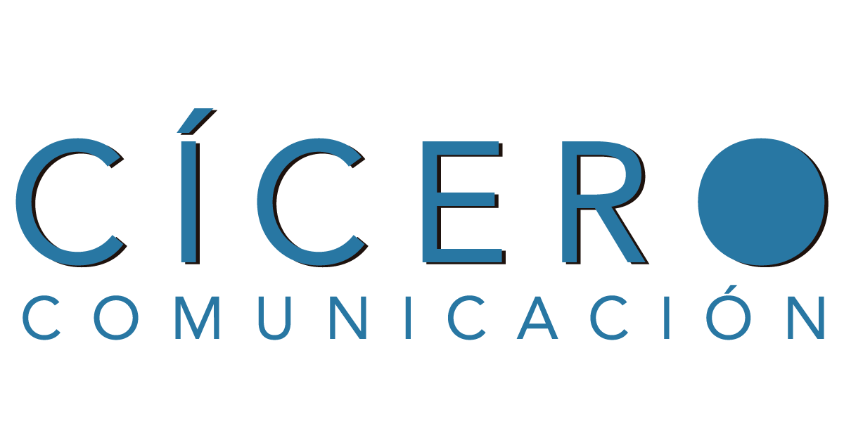 |  | Calendario de contenidos 2017

 | El estado de los contenidos puede ser alguno de los siguientes: |  | Según la estrategia marcada se publicarán contenidos los días:
 | Pendiente |  | Martes
 | En proceso |  | Jueves
 | Completado

 | Recuerda que los artículos deben cumplir los siguientes criterios
 | Contar con un mínimo de 500 palabras
 | Contar al menos con un enlace interno
 | Contar al menos con una imagen
 | Otras condiciones incluidas en la estrategia

